NEVERA EJECUTIVA
PLANILLA DE DATOS GARANTIZADOS |  |  |  | 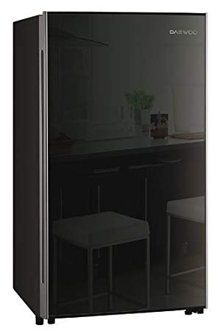

NEVERA EJECUTIVA |  |  |  | CÓDIGO | 2004665
 |  |  |  | FECHA REVISIÓN | 2021-12-16
 |  |  |  | ÁREA ESPECIALISTA: Servicios Generales

DESCRIPCIÓN SAP: NEVERA EJECUTIVA
ITEM | DATOS | UNIDAD | PEDIDO | OFRECIDO | COMPROBACIÓN Y MEDICIÓN | COMENTARIO
1 | Empresa proveedora | … | (*)
2 | Fabricante | … | (*)
3 | Marca | … | (**)
4 | Modelo | … | (*)
5 | País de origen | … | (*)
6 | Norma de fabricación y ensayos | … | (*)
7 | Embalaje | … | CAJAS QUE NO EXCEDAN PESO DE 60 LIBRAS, PALETIZADO Y FLEJADO
8 | Garantía | Años | 1
9 | Características constructivas | … | …
9.1 | Color | … | Negro
9.2 | Tipo | … | Neverita ejecutiva 1 puerta
9.3 | Capacidad | Litros | 115
9.4 | Diseño | … | Silencioso
9.5 | Estantes en puertas | … | 3
9.6 | Puerta | … | Reversible
9.7 | Material | … | Acero inoxidable.
10 | Dimensiones | … | …
10.1 | Anchura | cm | 55.4
10.2 | Longitud | cm | 49.3
10.3 | Altura | cm | 88
11 | Característica Eléctricas | … | …
11.1 | Tensión nominal | V | 120
11.2 | Consumo de energía anual | kilowatt/*hours | 110
11.3 | Corriente | amp | 0.5
11.4 | Frecuencia | Hz | 60
11.5 | Potencia de entrada | W | 56
12 | Característica general | … | …
12.1 | Form Factor | … | Independiente
12.2 | Refrigerante | … | R/134A/85G
12.3 | Agente espumante | … | C-pentano
12.4 | Control de temperatura | … | Mecánico
12.5 | Peso bruto | kg | 26

(*) A indicar por el oferente
(**) Timbrado en el material en alto o bajo relieve
 | 
 |  |  |  | Fecha de la oferta

 | Richard Cruz Portes |  |  | Nombre y firma del oferente
 | Encargado Servicios Generales
COMENTARIOS:

